PLANTILLA BASE
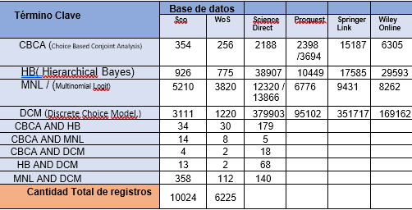
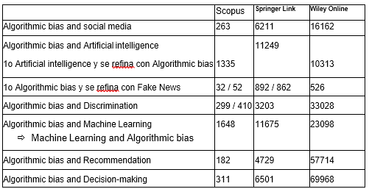
EVALUACIÓN INFORME DE TITULO
Nombre Estudiante:
Profesor Guía:
Nombre Trabajo:

DESEMPEÑO A EVALUAR |  | NIVELES DE RENDIMIENTO
 |  | (indicar rendimiento en la columna respectiva)
 |  | % | 1 | 3 | 6 | 8 | 10 | 12 | TOTAL
COMPONENTES | CRITERIOS | Criterio | Deficiente | Insuficiente | Regular | Bueno | Muy Bueno | Excelente
Presentación | 1. Titulo (Pertinencia) | 5% |  |  |  | 8 |  |  | 8
 | 2. Aspectos formales | 20% |  |  |  | 8 |  |  | 8
30% | 3. Estructura | 15% |  |  | 6 |  |  |  | 6
 | 4. Presentación de la información | 35% |  |  | 6 |  |  |  | 6
 | 5. Redacción | 25% |  |  |  | 8 |  |  | 8
 | 6. Coherencia y Cohesión | 25% |  | 3 |  |  |  |  | 3
 | SubTotal Presentación: | Puntaje-1 = |  | 7 | Ponderado-1= |  | 2.10
Desarrollo | 1. Introducción | 5% |  | 3 |  |  |  |  | 3
 | 2. Objetivos | 15% |  |  |  | 8 |  |  | 8
70% | 3. Resumen | 5% |  |  |  | 8 |  |  | 8
 | 4. Marco Referencial (M. Teórico) | 15% |  |  |  |  | 10 |  | 10
 | 5. Fundamentación | 5% |  | 3 |  |  |  |  | 3
 | 6. Marco Metodológico (Diseño) | 15% |  |  |  |  | 10 |  | 10
 | 7. Desarrollo de la Propuesta (referido a TT1 y a lo logrado en el desarrollo del tema y cumplimiento!!) | 35% |  |  |  |  | 10 |  | 10
 | 9. Referencias bibliográficas | 5% |  |  |  |  | 10 |  | 10
 | SubTotal Desarrollo: | Puntaje-2 = |  | 8.9 | PPonderado-2= |  | 6.23
NOTA INFORME = |  |  |  |  |  |  | 5.2
(PPond1 + PPond2)

OBSERVACIONES

